Hoja1
 |  |  | 8 | 4 | 2 | 1 |  | 8 | 4 | 2 | 1
 |  | 3 | 0 | 0 | 1 | 1

0 |  | 0 |  |  |  | 0 | xor |  |  | 1 | 1 | 3 |  |  |  |  | 0 |  |  |  | 0 | xor |  |  | 1 | 1 | 3
1 |  | 1 |  |  |  | 1 | xor |  |  | 1 | 0 | 2 |  |  |  |  | 1 |  |  |  | 1 | xor |  |  | 1 | 0 | 2
2 |  | 6 |  | 1 | 1 | 0 | xor |  | 1 | 0 | 1 | 5 |  |  |  |  | 6 |  | 1 | 1 | 0 | xor |  | 1 | 0 | 1 | 5
3 | a | 8 | 1 | 0 | 0 | 0 | xor | 1 | 0 | 1 | 1 | 11 |  |  | b | a | 9 | 1 | 0 | 0 | 1 | xor | 1 | 0 | 1 | 0 | 10
4 | b | 9 | 1 | 0 | 0 | 1 | xor | 1 | 0 | 1 | 0 | 10 |  |  |  |  | 11 | 1 | 0 | 1 | 1 | xor | 1 | 0 | 0 | 0 | 8
5 |  | 11 | 1 | 0 | 1 | 1 | xor | 1 | 0 | 0 | 0 | 8

 |  | 8 | 1 | 0 | 0 | 0

0 |  | 0 |  |  |  | 0 | xor | 1 | 0 | 0 | 0 | 8
1 | a | 1 |  |  |  | 1 | xor | 1 | 0 | 0 | 1 | 9
2 | b | 6 |  | 1 | 1 | 0 | xor | 1 | 1 | 1 | 0 | 14
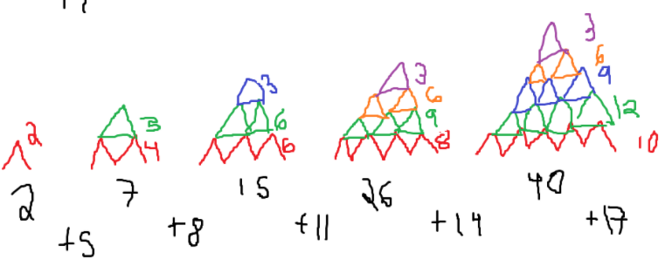
4 |  | 9 | 1 | 0 | 0 | 1 | xor | 0 | 0 | 0 | 1 | 1
5 |  | 11 | 1 | 0 | 1 | 1 | xor | 0 | 0 | 1 | 1 | 3

 |  |  |  |  |  |  |  |  |  |  |  | 0 | 2 | 0
 |  | 26 |  |  | 4 |  |  |  |  |  |  | 2 | 5 | 3
 |  | 10 |  |  | 5 |  |  |  |  |  |  | 7 | 8 | 6
 |  | 2 |  |  | 2 |  |  |  |  |  |  | 15 | 11 | 9
 |  | 2 |  |  | 25 |  |  |  |  |  |  | 26 | 14 | 12
 |  | 25 |  |  | 2 |  |  | 30 |  |  |  | 40 | 17 | 15
 |  | 2 |  |  | 2 |  |  |  |  |  |  | 60 | 20 | 18
 |  | 5 |  |  | 10 |  |  |  |  |  |  | 83 | 26 | 24
 |  | 4 |  |  | 26

